상품제안서
에어네온 휴대용 무선가습기 | 상품코드: S37812

 |  |  |  |  |  |  | 02-713-8555 | www.synergygift.co.kr
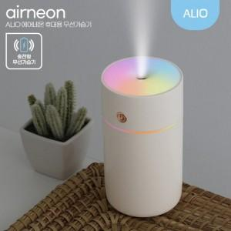 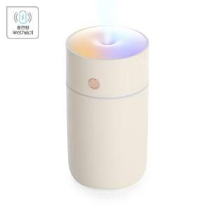

【상세/제작정보】 | 컬러풀 무드등, 컴팩트 초경량 저소음 가습기

【인쇄/포장옵션】 | 풀칼라 / 포장지포장

【공급단가】 | 수량 | 30~ | 100~ | 300~ | 1,000~ | 3,000~
*VAT별도 | 단가 | 9,100원 | 8,650원 | 8,300원 | 7,950원 | 7,800원

【상품 URL】 | https://www.synergygift.co.kr:443/src/goods_detail.php?gdno=37812

